ПРАЙС-ЛИСТ
Конструкторы 3D-пазлы |  | +7 (495) 120-29-27 ugears-russia.ru |  |  | Последнее обновление: 31.10.2016 | Сумма заказа: (учитывая скидку) |  | 0.00 ₽
Артикул | Название | Фото | РРЦ | Цена при заказе от 1 шт. | Цена при заказе от 30 т.р | Цена при заказе от 100 т.р | Наличие товара на складе | Кол-во товара в упаковке | Заказ в шт.
70001 | Шкатулка | 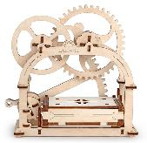 | 2490 | 1700 | 1300 | 1150 | в наличии | 9
70002 | Театр | 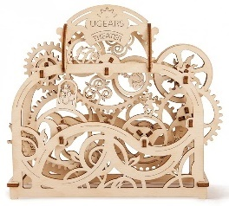 | 2690 | 1800 | 1400 | 1250 | в наличии | 9
70003 | Трактор |  | 2490 | 1700 | 1300 | 1150 | в наличии | 9
70004 | Таймер-секундомер на 20 мин |  | 2990 | 2000 | 1600 | 1400 | в наличии | 9
70005 | Силомер |  | 1490 | 1000 | 800 | 700 | в наличии | 9
70006 | Прицеп к трактору | 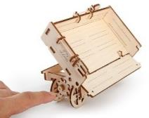 | 1490 | 1000 | 800 | 700 | в наличии | 9
70008 | Трамвай с рельсами | 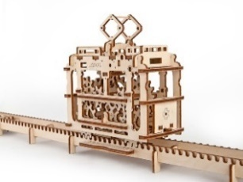 | 2990 | 2000 | 1600 | 1400 | в наличии | 9
70009 | Пневматический двигатель | 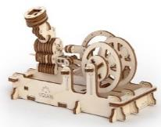 | 1490 | 1000 | 800 | 700 | в наличии | 9
70010 | Комбайн |  | 2990 | 2000 | 1600 | 1400 | в наличии | 9
70011 | Сейф | 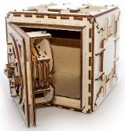 | 3990 | 2700 | 2150 | 2000 | в наличии | 8
70012 | Локомотив с тендером |  | 5990 | 4200 | 3200 | 3000 | в наличии | 8
70013 | Перрон |  | 5690 | 3900 | 3000 | 2700 | в наличии | 8
70014 | Переезд |  | 2990 | 2000 | 1600 | 1400 | в наличии | 9
70016 | Цветок |  | 2690 | 1800 | 1400 | 1250 | в наличии | 9
70017 | Замок | 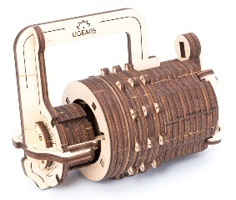 | 1490 | 1000 | 800 | 700 | в наличии | 9
70018 | Грузовик UGM-11 |  | 5990 | 4200 | 3200 | 3000 | в наличии | 8
70019 | Дополнение к грузовику UGM-11 | 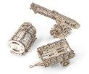 | 5690 | 3900 | 3000 | 2700 | в наличии | 8
70015 | Трибики (4 шт.) |  | 690 | 450 | 380 | 340 | в наличии | 120
70000 | Демонстрационная модель (для магазинов) - Трактор |  | - | 10000 | 10000 | 10000 | в наличии | 1
70000 | Демонстрационная модель (для магазинов) - Театр | 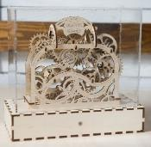 | - | 10000 | 10000 | 10000 | в наличии | 1

Каталог с фото и описанием каждой модели: |  |  |  |  | https://yadi.sk/d/_0rK5NoLsoG8y
Постоянная ссылка на действующий прайс-лист: |  |  |  |  | https://yadi.sk/d/pk5AAPGux9udG
Спецификация (матрица) на продукцию: |  |  |  |  | http://www.razor-russia.ru/files/upload/Ugears_ProductInfo.xlsx
 |  |  |  | Прайс-лист в .XML формате: | http://www.razor-russia.ru/files/upload/Razor_PriceList.xml

● Заказ от 1 шт.
● Наличие всех товаров на складе в центре Москвы
● В цены включен НДС 18%
● Бесплатная доставка по Москве от 30.000 рублей
● Любые способы оплаты
● Работаем с крупными ТК, доставляем по всей России

Отгрузки продукции производятся с нашего центрального склада, который находится по адресу:
г. Москва, ул. Летниковская, д.6а, стр.9 (м. Павелецкая, 5-7 минут пешком)
Обработка ваших заказов производится каждый день с 11:00 до 19:00. Магазин работает с 10:00 до 20:00.

Контактная информация:

Иван Уфимцев
тел: +7 (495) 120-29-27
e-mail: iu@ugears-russia.ru
сайт: Ugears-Russia.ru

